02.12.11
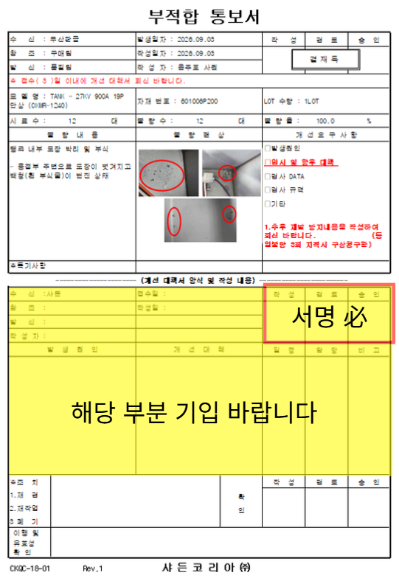
부적합 통보서
수 신 : 두산판금 |  |  | 발생일자 : 2026.09.03 |  |  | 작 성 | 검 토 | 승 인
참 조 : 구매팀 |  |  | 작성일자 : 2026.09.03
발 신 : 품질팀 |  |  | 작 성 자 : 윤주호 사원
※ 접수( 3 )일 이내에 개선 대책서 회신 바랍니다.
모 델 명 : TANK - 27KV 900A 19P 단상 (CKMR-1240) |  |  | 자재 번호 : 601006P200 |  |  | LOT 수량 : 1LOT
시 료 수 : | 12 | 대 | 불 량 수 : | 12 | 대 | 불 량 율 : | 100.0 | %
불 량 내 용 |  |  | 불 량 현 상 |  |  | 개 선 요 구 사 항
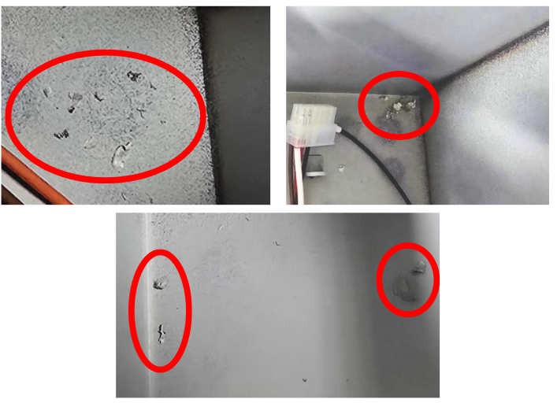
탱크 내부 도장 박리 및 부식 - 용접부 주변으로 도장이 벗겨지고 백청(흰 부식물)이 번진 상태 |  |  |  |  |  | □발생원인
 |  |  |  |  |  | □임시 및 향후 대책
 |  |  |  |  |  | □검사 DATA
 |  |  |  |  |  | □검사 규격
 |  |  |  |  |  | □기타
 |  |  |  |  |  | 1.추후 재발 방지내용을 작성하여 회신 바랍니다. (동일불량 3회 지적시 구상청구함)

※특기사항

`---------------------- (개선 대책서 양식 및 작성 내용) ------------------------
수 신 :샤든 |  |  | 접수일 : |  |  | 작 성 | 검 토 | 승 인
참 조 : |  |  | 작성일 :
발 신 :
작 성 자 :
발 생 원 인 |  |  | 개 선 대 책 |  |  | 일 정 | 담 당 | 비 고

※조 치 |  |  |  |  |  | 작 성 | 검 토 | 승 인
1.재 검 |  |  |  |  | 확
2.재작업 |  |  |  |  | 인
3 폐 기
이행 및
유효성
확 인
CKQC-18-01 Rev.1 샤 든 코 리 아 ㈜

